关系图
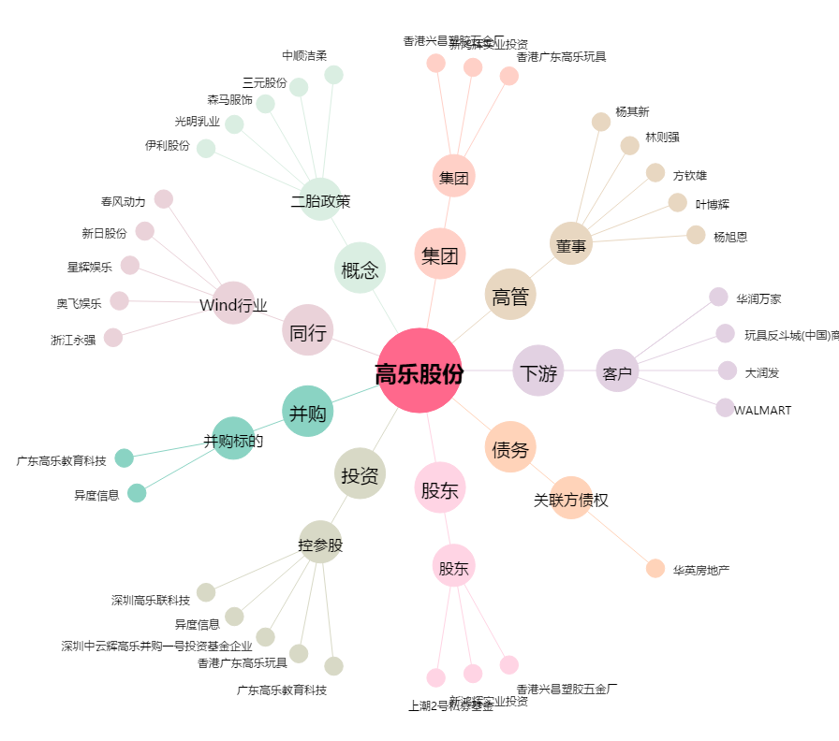
高乐股份[002348.SZ] - 关系概览图

